ドル円・クロス円
通貨ペア |  |  | USD/JPY |  |  | 時間足 |  |  | 日足 |  |  | リスク |  | 3%
エントリー理由 |  |  |  |  |  |  |  | 決済理由
損益金額 |  | -29,700 |  | 損益pips |  | -55.0 |  | 最大ドローアップ |  | 0 |  | 最大ドローダウン |  | -29,700 |  |  | は自動計算の為いじらない
勝数 | 0 | 負数 | 1 | 引分 | 0 | 勝率 | 0 | 最大連勝 |  |  |  | 最大連敗 |  |  |  |  | は場合によって手入力が必要
当初資金 |  |  | 1,000,000 |  |  |  | ⇒⇒⇒ |  | 最終資金 |  |  | 970,300

No. | 資金 |  | エントリー |  |  |  |  |  |  | リスク（3%） |  |  | ロット | 決済
 |  |  | 西暦 | 日付 | 売買 | エントリーレート |  | 損切レート |  | pips | 損失上限 |  |  | 西暦 | 日付 | レート | 損益金額 | 損益pips
1 | 1,000,000 |  | 2010 | 2015-01-01 | 買 | 100.000 |  | 99.500 |  | 55 | 30,000 |  | 0.54 | 2010 | 2015-01-02 | 99.450 | -29,700 | -55.0
2 | 970,300 |  | 2010 |  |  |  |  |  |  |  |  |  |  | 2010
3 |  |  | 2010 |  |  |  |  |  |  |  |  |  |  | 2010
4 |  |  | 2010 |  |  |  |  |  |  |  |  |  |  | 2010
5 |  |  | 2010 |  |  |  |  |  |  |  |  |  |  | 2010
上のセルの年が入るようになっているので、年が変わったセルだけ手入力する
デフォルトで損切ライン（PBの安値等）より5pips余裕を持たせた数値になる。変える場合は計算式最後の「5」を削除するか、他の数値に変更する
左の損切レートを入れた段階で、その損切レート＋（－）5pipsが自動的に入るようになっている。他の決済レートの場合だけ手入力する
6 |  |  | 2010 |  |  |  |  |  |  |  |  |  |  | 2010
7 |  |  | 2010 |  |  |  |  |  |  |  |  |  |  | 2010
8 |  |  | 2010 |  |  |  |  |  |  |  |  |  |  | 2010
9 |  |  | 2010 |  |  |  |  |  |  |  |  |  |  | 2010
10 |  |  | 2010 |  |  |  |  |  |  |  |  |  |  | 2010
11 |  |  | 2010 |  |  |  |  |  |  |  |  |  |  | 2010
12 |  |  | 2010 |  |  |  |  |  |  |  |  |  |  | 2010
エントリーから決済までの間に年をまたいだ時だけ手入力する
13 |  |  | 2010 |  |  |  |  |  |  |  |  |  |  | 2010
14 |  |  | 2010 |  |  |  |  |  |  |  |  |  |  | 2010
15 |  |  | 2010 |  |  |  |  |  |  |  |  |  |  | 2010
16 |  |  | 2010 |  |  |  |  |  |  |  |  |  |  | 2010
17 |  |  | 2010 |  |  |  |  |  |  |  |  |  |  | 2010
18 |  |  | 2010 |  |  |  |  |  |  |  |  |  |  | 2010
19 |  |  | 2010 |  |  |  |  |  |  |  |  |  |  | 2010
20 |  |  | 2010 |  |  |  |  |  |  |  |  |  |  | 2010
21 |  |  | 2010 |  |  |  |  |  |  |  |  |  |  | 2010
22 |  |  | 2010 |  |  |  |  |  |  |  |  |  |  | 2010
23 |  |  | 2010 |  |  |  |  |  |  |  |  |  |  | 2010
24 |  |  | 2010 |  |  |  |  |  |  |  |  |  |  | 2010
25 |  |  | 2010 |  |  |  |  |  |  |  |  |  |  | 2010
26 |  |  | 2010 |  |  |  |  |  |  |  |  |  |  | 2010
27 |  |  | 2010 |  |  |  |  |  |  |  |  |  |  | 2010
28 |  |  | 2010 |  |  |  |  |  |  |  |  |  |  | 2010
29 |  |  | 2010 |  |  |  |  |  |  |  |  |  |  | 2010
30 |  |  | 2010 |  |  |  |  |  |  |  |  |  |  | 2010
31 |  |  | 2010 |  |  |  |  |  |  |  |  |  |  | 2010
32 |  |  | 2010 |  |  |  |  |  |  |  |  |  |  | 2010
33 |  |  | 2010 |  |  |  |  |  |  |  |  |  |  | 2010
34 |  |  | 2010 |  |  |  |  |  |  |  |  |  |  | 2010
35 |  |  | 2010 |  |  |  |  |  |  |  |  |  |  | 2010
36 |  |  | 2010 |  |  |  |  |  |  |  |  |  |  | 2010
37 |  |  | 2010 |  |  |  |  |  |  |  |  |  |  | 2010
38 |  |  | 2010 |  |  |  |  |  |  |  |  |  |  | 2010
39 |  |  | 2010 |  |  |  |  |  |  |  |  |  |  | 2010
40 |  |  | 2010 |  |  |  |  |  |  |  |  |  |  | 2010
41 |  |  | 2010 |  |  |  |  |  |  |  |  |  |  | 2010
42 |  |  | 2010 |  |  |  |  |  |  |  |  |  |  | 2010
43 |  |  | 2010 |  |  |  |  |  |  |  |  |  |  | 2010
44 |  |  | 2010 |  |  |  |  |  |  |  |  |  |  | 2010
45 |  |  | 2010 |  |  |  |  |  |  |  |  |  |  | 2010
46 |  |  | 2010 |  |  |  |  |  |  |  |  |  |  | 2010
47 |  |  | 2010 |  |  |  |  |  |  |  |  |  |  | 2010
48 |  |  | 2010 |  |  |  |  |  |  |  |  |  |  | 2010
49 |  |  | 2010 |  |  |  |  |  |  |  |  |  |  | 2010
50 |  |  | 2010 |  |  |  |  |  |  |  |  |  |  | 2010
51 |  |  | 2010 |  |  |  |  |  |  |  |  |  |  | 2010
52 |  |  | 2010 |  |  |  |  |  |  |  |  |  |  | 2010
53 |  |  | 2010 |  |  |  |  |  |  |  |  |  |  | 2010
54 |  |  | 2010 |  |  |  |  |  |  |  |  |  |  | 2010
55 |  |  | 2010 |  |  |  |  |  |  |  |  |  |  | 2010
56 |  |  | 2010 |  |  |  |  |  |  |  |  |  |  | 2010
57 |  |  | 2010 |  |  |  |  |  |  |  |  |  |  | 2010
58 |  |  | 2010 |  |  |  |  |  |  |  |  |  |  | 2010
59 |  |  | 2010 |  |  |  |  |  |  |  |  |  |  | 2010
60 |  |  | 2010 |  |  |  |  |  |  |  |  |  |  | 2010
61 |  |  | 2010 |  |  |  |  |  |  |  |  |  |  | 2010
62 |  |  | 2010 |  |  |  |  |  |  |  |  |  |  | 2010
63 |  |  | 2010 |  |  |  |  |  |  |  |  |  |  | 2010
64 |  |  | 2010 |  |  |  |  |  |  |  |  |  |  | 2010
65 |  |  | 2010 |  |  |  |  |  |  |  |  |  |  | 2010
66 |  |  | 2010 |  |  |  |  |  |  |  |  |  |  | 2010
67 |  |  | 2010 |  |  |  |  |  |  |  |  |  |  | 2010
68 |  |  | 2010 |  |  |  |  |  |  |  |  |  |  | 2010
69 |  |  | 2010 |  |  |  |  |  |  |  |  |  |  | 2010
70 |  |  | 2010 |  |  |  |  |  |  |  |  |  |  | 2010
71 |  |  | 2010 |  |  |  |  |  |  |  |  |  |  | 2010
72 |  |  | 2010 |  |  |  |  |  |  |  |  |  |  | 2010
73 |  |  | 2010 |  |  |  |  |  |  |  |  |  |  | 2010
74 |  |  | 2010 |  |  |  |  |  |  |  |  |  |  | 2010
75 |  |  | 2010 |  |  |  |  |  |  |  |  |  |  | 2010
76 |  |  | 2010 |  |  |  |  |  |  |  |  |  |  | 2010
77 |  |  | 2010 |  |  |  |  |  |  |  |  |  |  | 2010
78 |  |  | 2010 |  |  |  |  |  |  |  |  |  |  | 2010
79 |  |  | 2010 |  |  |  |  |  |  |  |  |  |  | 2010
80 |  |  | 2010 |  |  |  |  |  |  |  |  |  |  | 2010
81 |  |  | 2010 |  |  |  |  |  |  |  |  |  |  | 2010
82 |  |  | 2010 |  |  |  |  |  |  |  |  |  |  | 2010
83 |  |  | 2010 |  |  |  |  |  |  |  |  |  |  | 2010
84 |  |  | 2010 |  |  |  |  |  |  |  |  |  |  | 2010
85 |  |  | 2010 |  |  |  |  |  |  |  |  |  |  | 2010
86 |  |  | 2010 |  |  |  |  |  |  |  |  |  |  | 2010
87 |  |  | 2010 |  |  |  |  |  |  |  |  |  |  | 2010
88 |  |  | 2010 |  |  |  |  |  |  |  |  |  |  | 2010
89 |  |  | 2010 |  |  |  |  |  |  |  |  |  |  | 2010
90 |  |  | 2010 |  |  |  |  |  |  |  |  |  |  | 2010
91 |  |  | 2010 |  |  |  |  |  |  |  |  |  |  | 2010
92 |  |  | 2010 |  |  |  |  |  |  |  |  |  |  | 2010
93 |  |  | 2010 |  |  |  |  |  |  |  |  |  |  | 2010
94 |  |  | 2010 |  |  |  |  |  |  |  |  |  |  | 2010
95 |  |  | 2010 |  |  |  |  |  |  |  |  |  |  | 2010
96 |  |  | 2010 |  |  |  |  |  |  |  |  |  |  | 2010
97 |  |  | 2010 |  |  |  |  |  |  |  |  |  |  | 2010
98 |  |  | 2010 |  |  |  |  |  |  |  |  |  |  | 2010
99 |  |  | 2010 |  |  |  |  |  |  |  |  |  |  | 2010
100 |  |  | 2010 |  |  |  |  |  |  |  |  |  |  | 2010

画像
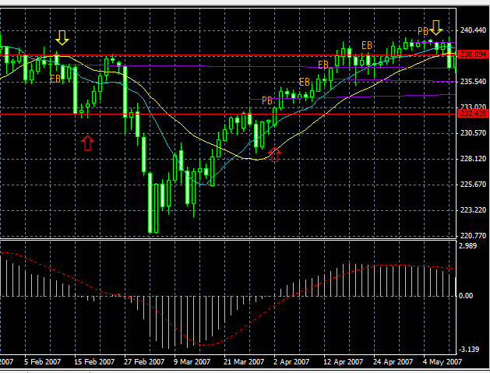
 | 8・9
 | ９はもう少し後に決済するべきかなと思いました。

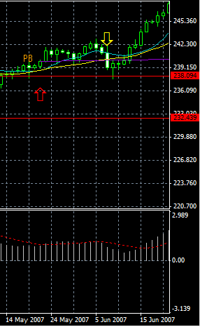
 | 10

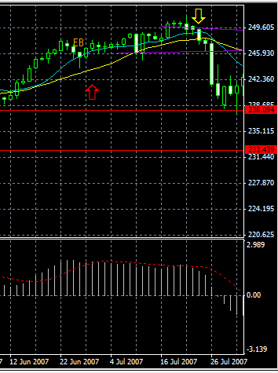
 | 11

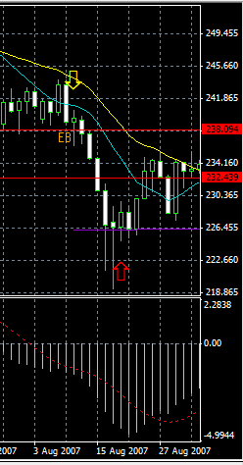
 | 12

 | 13～15
 | 今見返すと、14と15は全然ルール通りにやっていませんでした。反省です。
 | 14はＥＢ出てると思ってましたがつぎのローソクが切りあがっていません。
 | 15はもっと前にＥＢ出でいるのに見落としています。（青い長い線）
 | あと、ＦＥＢの線の引き方はこれでいいのでしょうか？
 | 黄色が以前の高値安値で引いて、白が直近の高値安値で引きました。

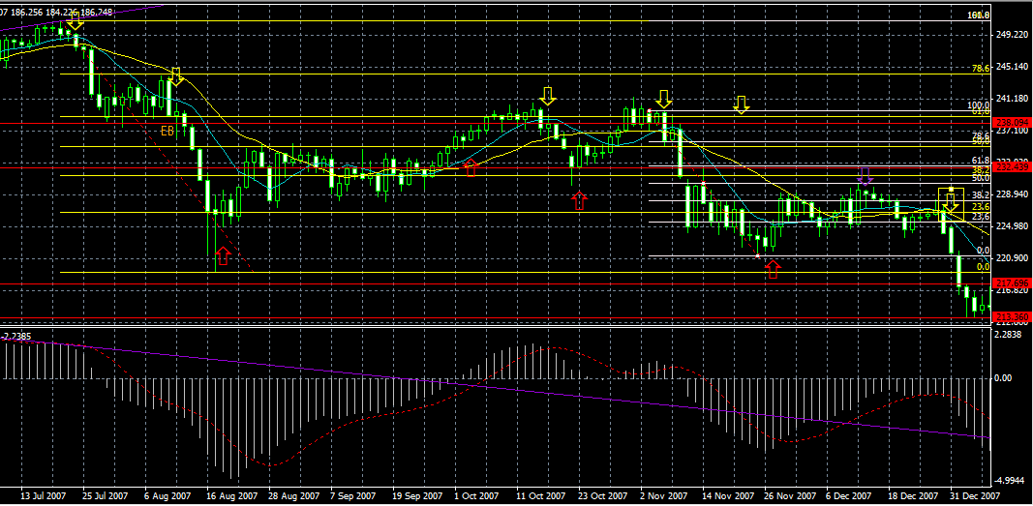

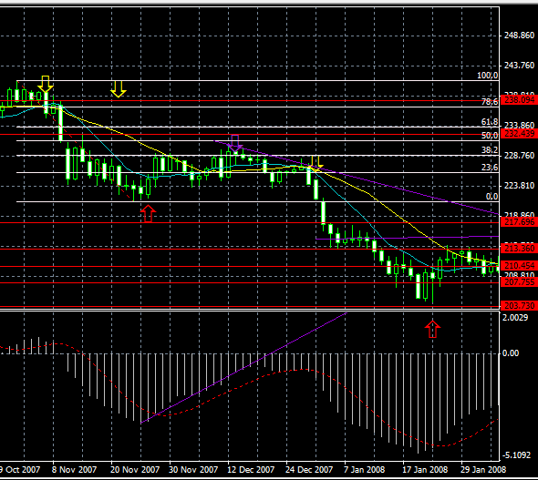
 | 15～16
 | もしかして、ダイバージェンスは赤の引き方があっているのでしょうか
 | 結局、アップトレンドに変わりませんでした。

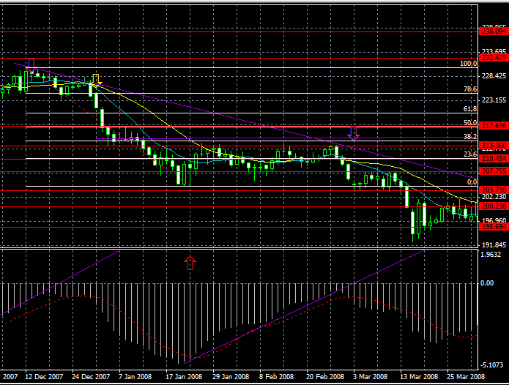
 |  | 線の引き方
 |  | ダイバージェンスが出ているように思いますが、この引き方であって
 |  | いるのでしょうか？

 |  | 紫の矢印近辺のようにＭＡがくっついて横になっているところでは
 |  | 取引しない方がいいのでしょうか？

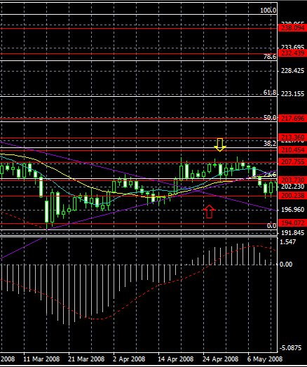
17
損切
ＥＢが出現して、上がったのでエントリーしましたが、結局横ばい
値下がりになり、そんぎりにあいました。

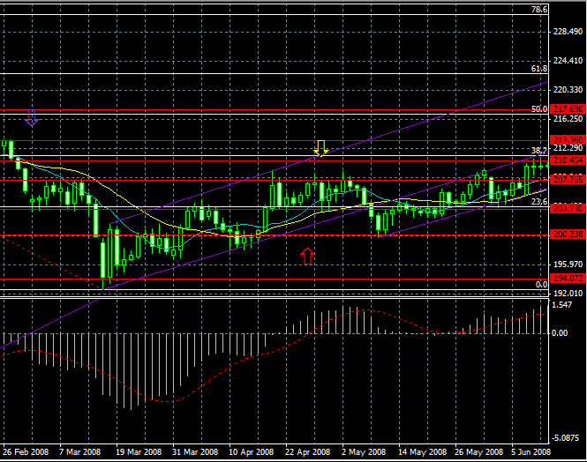
 |  | 線の引き方

